Sheet2
江苏省江都中学部分校园文化建设项目采购及安装-全费用清单
一、学校室外环境文化部分
序号 | 项目 | 内容/工艺 | 图例 | 数量 | 单位 | 尺寸 | 单价 | 总价 | 备注
1 | 前广场(校训石） | 文化石定制 文字雕刻填漆 |  | 1 | 个 | 7000*2200mm |  | 0
2 | 校训石上口楼顶字 | 不锈钢激光围边立体造型烤漆 |  | 1 | 项 | 3800*1600mm |  | 0
3 | 前广场主题雕塑综合项目 | 主题雕塑： 不锈钢锻造焊接造型表面汽车金属漆 镜面不锈钢锻造焊接造型 表面打磨抛光，内部镀锌方管骨架 |  | 1 | 项 | 7890*2840*2840 |  | 0
4 |  | 主题斜坡字： 不锈钢激光围边斜面字造型烤漆，内部多层筋板，底部封板 |  | 1 | 项 | 3770*800mm |  | 0
5 |  | 造型文化墙1: 镀锌板激光围边造型烤漆，内部镀锌方管骨架 宣传画面部分：1200*2400，镀锌方管边框，内部PVC雕刻，图文UV。金属板双面围边立体字烤漆，混凝土浇筑预埋。 |  | 1 | 项 | 6470*3330*400+3370*1720*300 |  | 0
6 |  | 造型文化墙2: 镀锌板激光围边造型烤漆，内部镀锌方管骨架 宣传画面部分：1200*2400，镀锌方管边框，内部PVC雕刻，图文UV。金属板双面围边立体字烤漆，混凝土浇筑预埋。 | 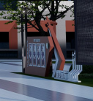 | 1 | 项 | 6470*3330*400+3370*1720*300 |  | 0
7 | 广场长廊 | 造型文化墙1： 镀锌板双面围边立体字烤漆 金属板四周烤漆立体字 镀锌方管立柱烤漆 |  | 1 | 项 | 930*2880mm |  | 0
8 |  | 造型文化墙2： 镀锌板激光围边立体造型烤漆，内部镀锌方管骨架 底部镀锌板双面金属板围边立体字烤漆 镀锌板单面围边立体字烤漆，PVC底板，表面图文丝印 | 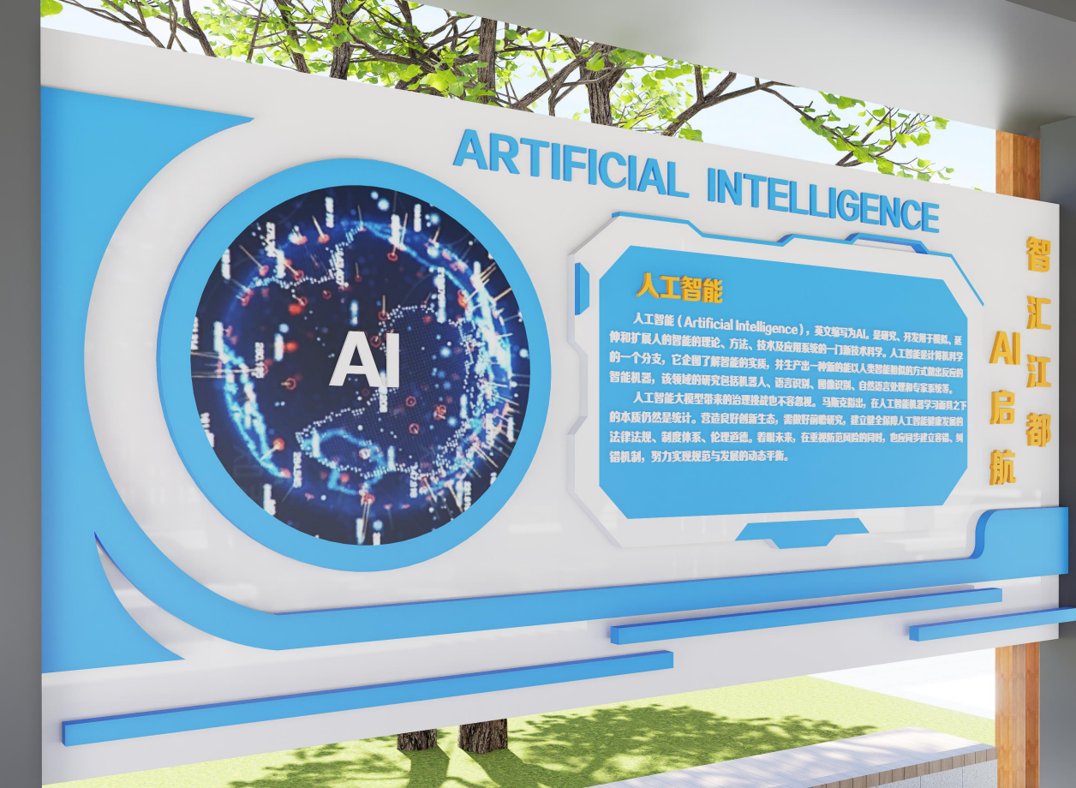 | 1 | 项 | 5300*2450*650mm |  | 0
9 |  | 造型文化墙3： 镀锌板激光切割，内衬镀锌方管骨架，精工打磨 表面环氧底漆+金属烤漆 底板PVC雕刻造型，画面内容UV丝印 金属板烤漆立体字 |  | 1 | 项 | 3600*2000mm |  | 0
10 |  | 造型文化墙4 镀锌板激光切割，内衬镀锌方管骨架 表面增加环氧底漆+四周金属烤漆 镀锌板激光切割折弯造型，画面内容UV丝印，表面增加可更换磁吸画面 | 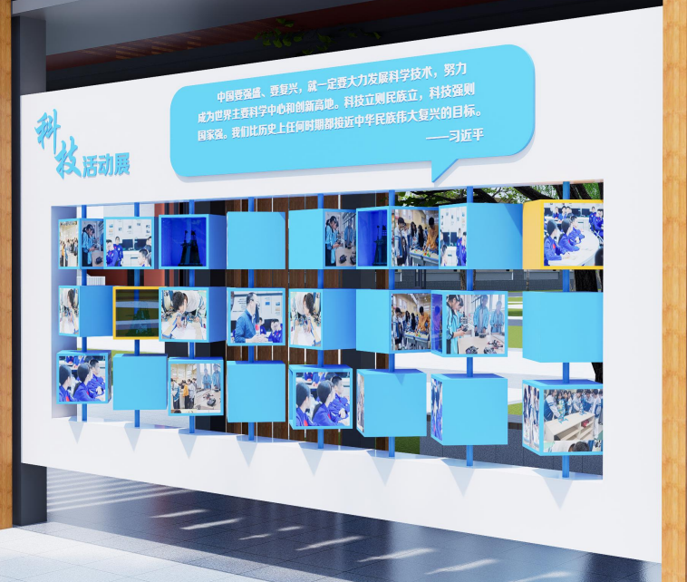 | 1 | 项 | 5300*2000mm |  | 0
11 |  | 造型文化墙5 镀锌板激光切割折弯造型，内衬镀锌方管骨架 表面环氧底漆+金属烤漆 飞机造型镀锌板激光切割折弯造型，人头造型镀锌板金属烤漆折弯，表面PVC雕刻造型 |  | 1 | 项 | 3600*2000mm |  | 0
12 |  | 造型文化墙6 镀锌板切割折弯造型，内衬镀锌方管固定 表面环氧底漆+金属烤漆 镀锌板折弯烤漆立体字，内衬PVC打底 |  | 1 | 项 | 2880*930mm |  | 0
13 |  | 顶部钢化玻璃7 5+5双层钢化玻璃（5+1.14SGP+5），四周防水结构胶收边 |  | 1 | 项 | 29330*2500mm |  | 0
14 | 石榴园 | 造型文化墙1 镀锌板激光切割烤漆，内衬镀锌方管骨架 表面环氧底漆+金属烤漆 金属板激光切割折弯造型，内容PVC切割雕刻造型，画面内容UV丝印 金属板烤漆立体字 基坑开挖，砼浇筑回填，土方回填 |  | 1 | 项 | 9100*2250mm |  | 0
15 |  | 造型文化墙2 镀锌板激光切割造型，内衬镀锌方管骨架 表面环氧底漆+四周烤漆 金属板折弯烤漆立体字，画面内容UV丝印 基坑开挖，砼浇筑回填，土方回填 |  | 1 | 项 | 9600*3150mm |  | 0
16 |  | 造型文化墙3： 镀锌板激光切割折弯造型，内衬镀锌方管骨架 表面环氧底漆+金属烤漆 画面内容金属板切割折弯造型，四周烤漆，画面内容UV丝印 基坑开挖，砼浇筑回填，土方回填 | 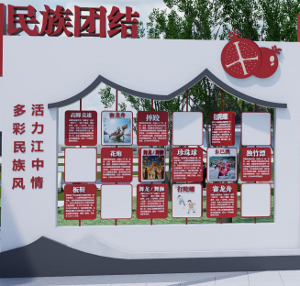 | 1 | 项 | 9600*3150mm |  | 0
17 |  | 造型文化墙4 镀锌板激光切割，内衬镀锌方管骨架 表面环氧底漆+金属烤漆 金属板烤漆平面字 PVC雕刻造型，画面内容UV丝印 基坑开挖，砼浇筑回填，土方回填 | 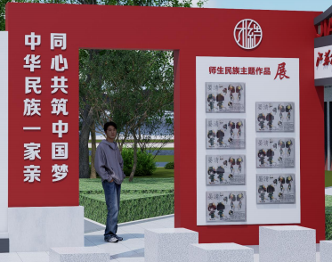 | 1 | 项 | 9600*3150mm |  | 0
18 |  | 造型文化墙5 镀锌板激光切割折弯造型，内衬镀锌方管骨架 表面环氧底漆+金属烤漆 画面内容PVC雕刻造型烤漆，画面内容UV丝印 基坑开挖，砼浇筑回填，土方回填 | 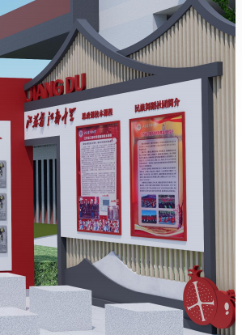 | 1 | 项 | 9600*3150mm |  | 0
19 |  | 造型文化墙6 镀锌板切割折弯造型，内衬镀锌方管固定+金属板烤漆立体字 表面环氧底漆+金属烤漆 画面内容PVC雕刻造型烤漆，画面内容UV丝印 基坑开挖，砼浇筑回填，土方回填 | 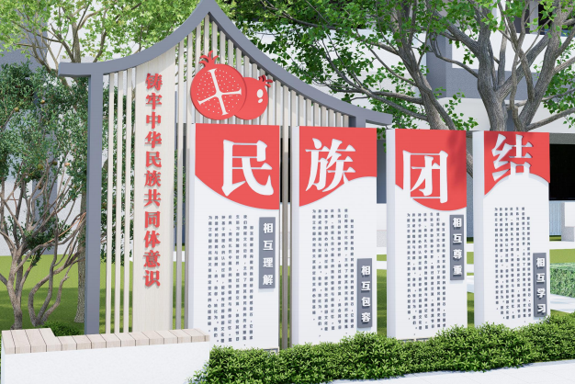 | 1 | 项 | 3500*5000mm |  | 0
20 |  | 造型文化墙7 镀锌板激光切割，内衬镀锌方管骨架 表面环氧底漆+金属烤漆 金属板折弯烤漆围边字体 | 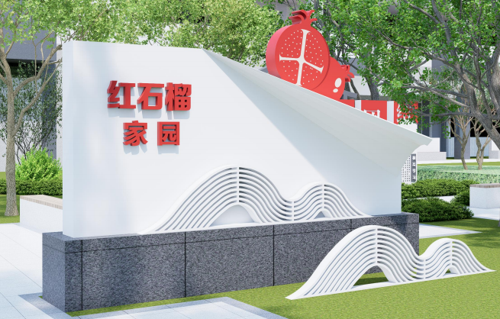 | 1 | 项 | 4300*2200mm |  | 0
21 | 若水园 | 造型文化墙1 镀锌板激光切割，内衬镀锌方管骨架 表面环氧底漆+金属烤漆，画面内容UV丝印 字体不锈钢围边焊接造型，四周烤漆 基坑开挖，砼浇筑回填，土方回填 | 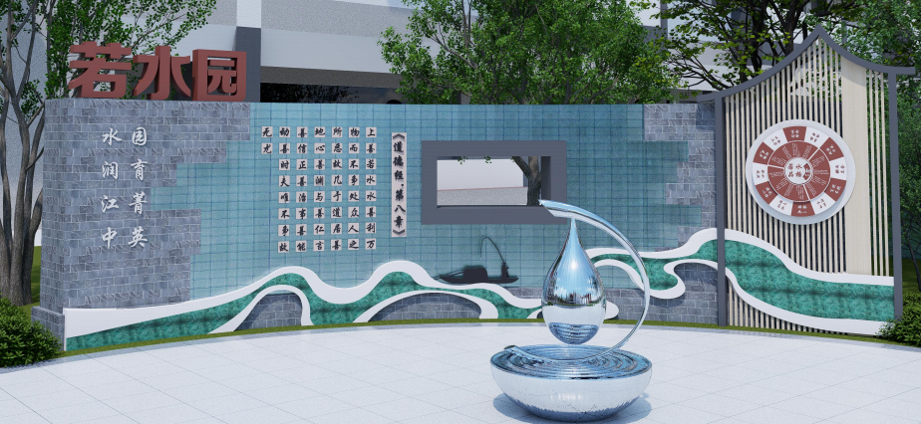 | 1 | 项 | 7880*2850mm |  | 0
22 |  | 定制不锈钢造型 304不锈钢焊接造型，精工打磨，抛光处理，内衬镀锌方管 异形部分手工锻造，精密部件不锈钢铸造 底座破除原有路面，下挖基坑，预埋钢板并打膨胀螺丝焊接回填 | 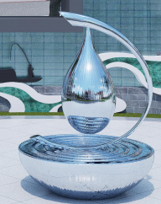 | 1 | 项 | 1010*1250mm |  | 0
23 |  | 造型文化墙2 镀锌板激光切割造型，内衬镀锌方管骨架 表面环氧底漆+四周烤漆 书字体长1000mm，采用不锈钢围边焊接造型，四周烤漆处理 整体画面内容UV丝印 |  | 1 | 项 | 12201*3450mm |  | 0
24 |  | 定制镀锌板造型 镀锌板切割造型，四周烤漆，内衬镀锌方管骨架 画面内容UV丝印 |  | 6 | 套 | 1400*450mm |  | 0
25 | 教师发展中心孔子雕塑造型 | 孔子雕像采用汉白玉石雕刻造型，底座采用汉白玉底座雕刻，字体阴雕，书卷采用1.5mm不锈钢造型切割，精工打磨，底面批腻子，表面喷仿石材氟碳漆，字体采用1.2mm厚不锈钢字体，表面红色氟碳漆，字厚20 | 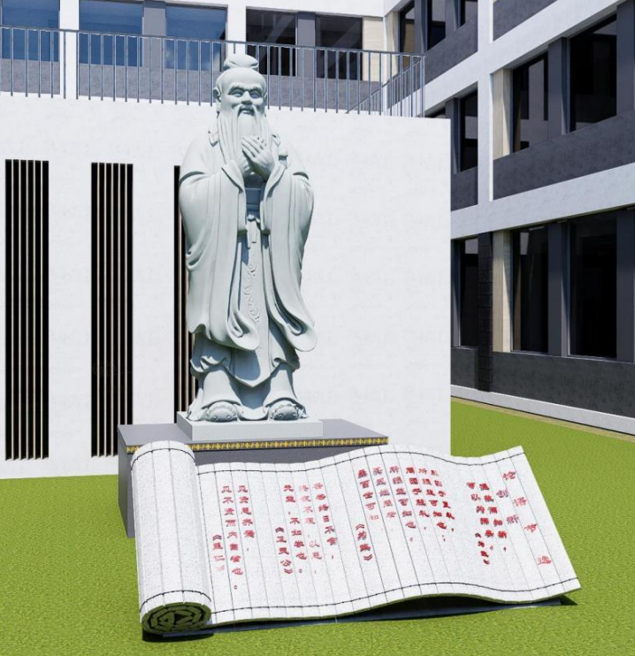 | 1 | 项 | 5640*2880+2880*890 |  | 0
26 | 总价 |  |  |  |  |  |  | 0
二、学校室内空间文化部分
序号 | 项目 | 内容/工艺 | 图例 | 数量 | 单位 |  |  |  | 备注
1 | 普通教室设计 | 定制国旗 红色PVC雕刻，画面内容UV |  | 75 | 套 | 960*640mm |  | 0
 |  | 定制亚克力插槽板 透明亚克力板材切割造型 |  | 75 | 套 | 400*400*8mm |  | 0
 |  | 定制亚克力插槽板 PVC切割造型打底，四周烤漆，画面内容UV，表面附加透明亚克力 |  | 75 | 套 | 900*1500mm |  | 0
 |  | 文化墙造型1 PVC切割雕刻造型，画面内容UV丝印，并附加一层软膜 |  | 75 | 套 | 400*600mm |  | 0
2 | 高一 （二楼平台） | 仿真绿植 PE材质，内部打结构固定，并用防水螺丝加固 |  | 1 | 项 | 31.91m*1.3m |  | 0
 |  | 镀锌板围边字 镀锌板切割折弯烤漆立体字 |  | 1 | 项 | 31.91m*1.3m |  | 0
 |  | 二楼平台连廊 展板大面冲孔镀锌板，内衬镀锌方管骨架 画面部分冲孔镀锌板烤漆造型，边框镀锌方管背衬 文字部分镀锌板折弯四周烤漆立体字 |  | 1 | 项 | 12500mm*2600mm |  | 0
 |  | 定制钢化玻璃+工字钢造型 5+5钢化夹胶玻璃（5+1.14PVB+5） 100*100*8工字钢，四周烤漆 |  | 1 | 项 | 12500mm*500mm |  | 0
3 | 高三 （二楼平台）及连廊 | 仿真绿植 PE材质，内部打结构固定，并用防水螺丝加固 |  | 1 | 项 | 31.91m*1.3m |  | 0
 |  | 镀锌板围边字 镀锌板切割折弯烤漆立体字 |  | 1 | 项 | 31.91m*1.3m |  | 0
4 | 高一+高二 (二楼公共平台) | 定制钢结构造型+钢化玻璃 5+5钢化夹胶玻璃（5+1.14PVB+5）+100*100*8工字钢，四周烤漆 表面镀锌板切割造型，表面烤漆，内衬镀锌方管骨架 户外实心塑木面层，边框镀锌方管 字体镀锌板烤漆立体字 | 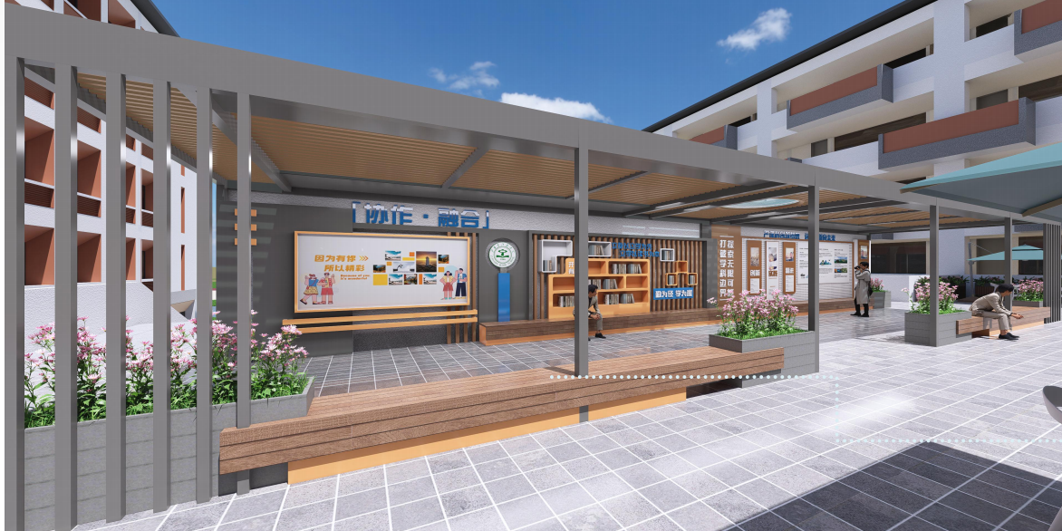 | 1 | 项 | 19000*3165mm |  | 0
 |  | 定制广告文化墙+墙面处理 镀锌板激光切割折弯造型，表面附加PVC雕刻底板，画面内容UV，墙面氟碳漆处理+2.5mm冲孔铝板 | 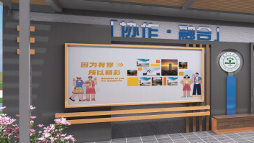 | 1 | 项 | 2795*1425mm |  | 0
 |  | 实木定制书柜 实木多层免漆板造型，背衬9mm实木多层板 |  | 1 | 项 | 2750*1150mm |  | 0
 |  | 定制广告文化墙 1mm镀锌板造型饰面烤漆，镀锌方管格栅造型，镀锌方管骨架，20mm户外实心塑木面层，2.5mm冲孔铝板敷面，边框镀锌方管。镀锌板围边立体字烤漆，厚度20mm/40mm | 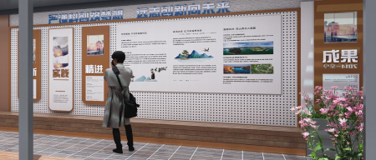 | 1 | 项 | 6090*2070mm |  | 0
 |  | 定制金属座椅 不锈钢折弯烤漆造型，精工打磨，内衬镀锌方管骨架 表面附加防腐木 |  | 1 | 项 | 2795*825mm |  | 0
 |  | 定制金属花箱 镀锌板激光切割，折弯造型，内衬镀锌方管骨架，四周烤漆 |  | 1 | 项 | 1800*825mm |  | 0
5 | 高一高二高三及科技楼连廊设计 | 定制宣传文化墙 木方装饰条造型，表面PVC雕刻喷漆面板，亚克力雕刻烤漆字。 蓝色烤漆金属板装饰条，PVC底板，面层面铺毛毡板。 公示栏：3200*2820，木方装饰条造型，表面PVC雕刻喷漆面板，亚克力雕刻烤漆字。 金属板表面木纹UV，PVC烤漆，面贴磁吸板 | 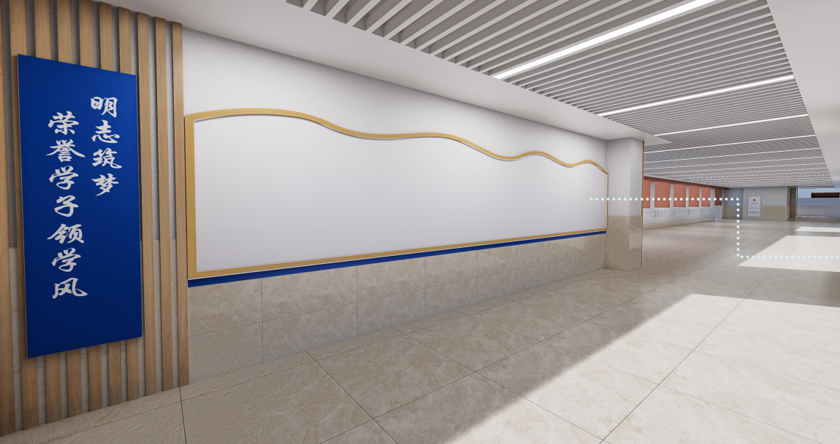 | 2 | 项 | 7610*2820mm+3200mm*2820mm |  | 0
6 |  | 定制宣传文化墙 木方装饰条造型，表面PVC雕刻喷漆面板，亚克力雕刻烤漆字。 蓝色烤漆PVC装饰条，PVC底板，面层面铺毛毡板。 公示栏：3200*2820，木方装饰条造型，表面PVC雕刻喷漆面板，亚克力雕刻烤漆字。 PVC表面木纹UV，PVC烤蓝色漆，面贴磁吸板 | 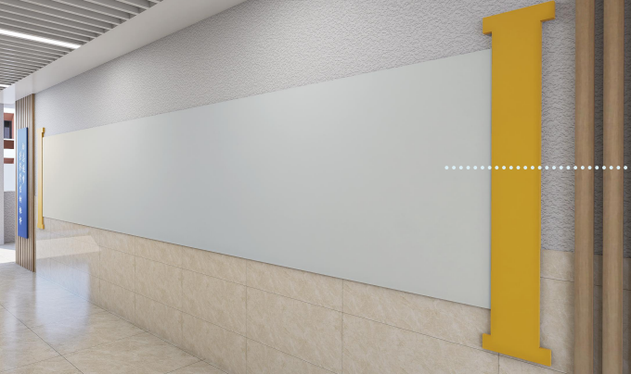 | 2 | 项 | 8975*2820mm+6100mm*2820mm |  | 0
7 | 北门大礼堂大厅 | 定制金属板立体字 金属板切割造型，四周烤漆立体字 |  | 1 | 项 | 7100*3500mm |  | 0
 |  | 定制金属板造型 φ800mm金属板底板折弯造型，表面UV |  | 1 | 项 | 直径800mm |  | 0
 |  | 定制金属板烤漆字 金属板切割造型，四周烤漆立体字 |  | 1 | 项 | 6285*3300mm |  | 0
 |  | 定制金属板烤漆字 金属板切割造型，四周烤漆立体字 |  | 1 | 项 | 7100*3500mm |  | 0
 |  | 定制文化墙+磁吸画面 金属板烤漆立体字，字高400mm 金属板折弯烤漆+10mmPVC烤漆雕刻字 图案内容金属板折弯雕刻+磁吸画面 | 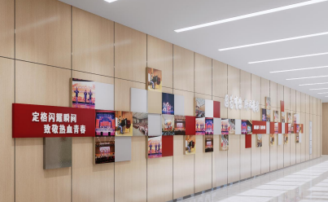 | 1 | 项 | 21600*3300mm |  | 0
8 | 图文信息楼大厅 | 定制铝方通造型+金属烤漆字 100*100mm铝方通，间距100mm 金属板切割，造型折弯烤漆立体字，字高520mm 3、底板金属板折弯,内容UV | 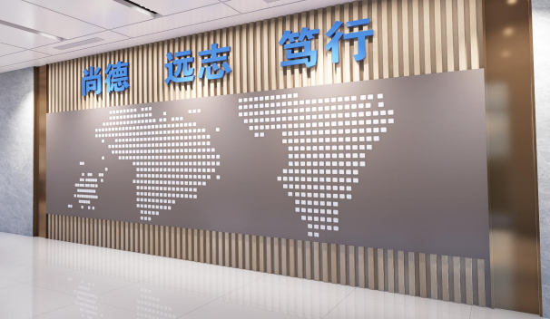 | 1 | 项 | 7000*3500mm |  | 0
 | 图文信息楼大厅 | 定制文化墙 主体框架金属板烤漆造型 金属板切割造型，四周烤漆 底座金属板切割，四周烤漆 金属板切割，烤漆背板，附加水晶字 | 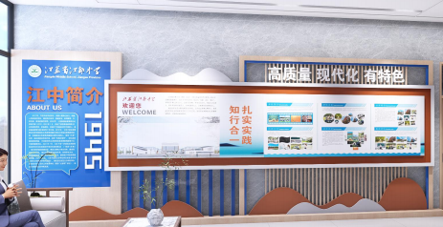 | 1 | 项 | 6935*2780mm |  | 0
 | 图文信息楼大厅 | 定制亚克力雕刻字 金属板切割造型，画面内容UV 透明亚克力底板，白色亚克力雕刻 |  | 1 | 项 | 2900*680mm |  | 0
9 | 图文信息楼图书馆1层B-3面 | 定制广告造型 实木阴刻烤漆牌匾 |  | 1 | 项 | 1930*645mm |  | 0
10 | 图文信息楼图书馆1层C-3面 | 定制实木多层实木书柜造型 阻燃版基础，多层实木免漆板造台阶, 阻燃版基础多层实木免漆板造台阶,9mm厚多层实木免漆板书架， 金属穿孔板烤漆，孔距10mm,顶部安装钢丝导轨挂画器,太空板雕刻烤漆字 | 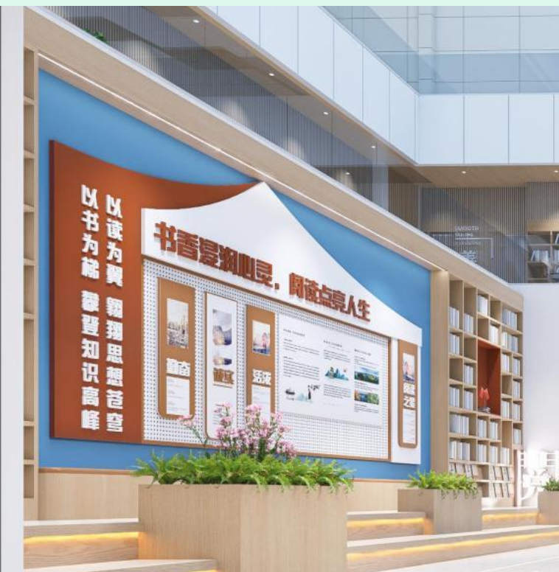 | 1 | 项 | 15000*4500mm |  | 0
11 | 图文信息楼图书馆D-3面 | 定制实木多层实木书柜造型+金属烤漆围边字 金属烤漆围边正发光立体字 阻燃版基础，多层实木免漆板造台阶暗藏线性灯带 多层实术免漆板造型,多层实木免漆板造型书柜，木皮封边 仿木纹方通角码固定安装 太空板UUV雕刻造型覆膜,太空板雕刻造型烤漆字 |  | 1 | 项 | 14000*3500mm |  | 0
12 | 图文信息楼图书馆1层A-3面 | 定制实木多层书柜造型+金属烤漆立体字 金属板烤漆立体字 双层18mmm厚多层实木免漆板造型书柜，木皮封边 |  | 1 | 项 | 3450*1375mm*2 |  | 0
13 | 图文信息楼图书馆1层B-3面、D-4面 | 定制实木多层实木书柜造型+实木多层柜门 多层实木免漆板造型合页柜门+造型 底部150*150mm角码加固支撑 | 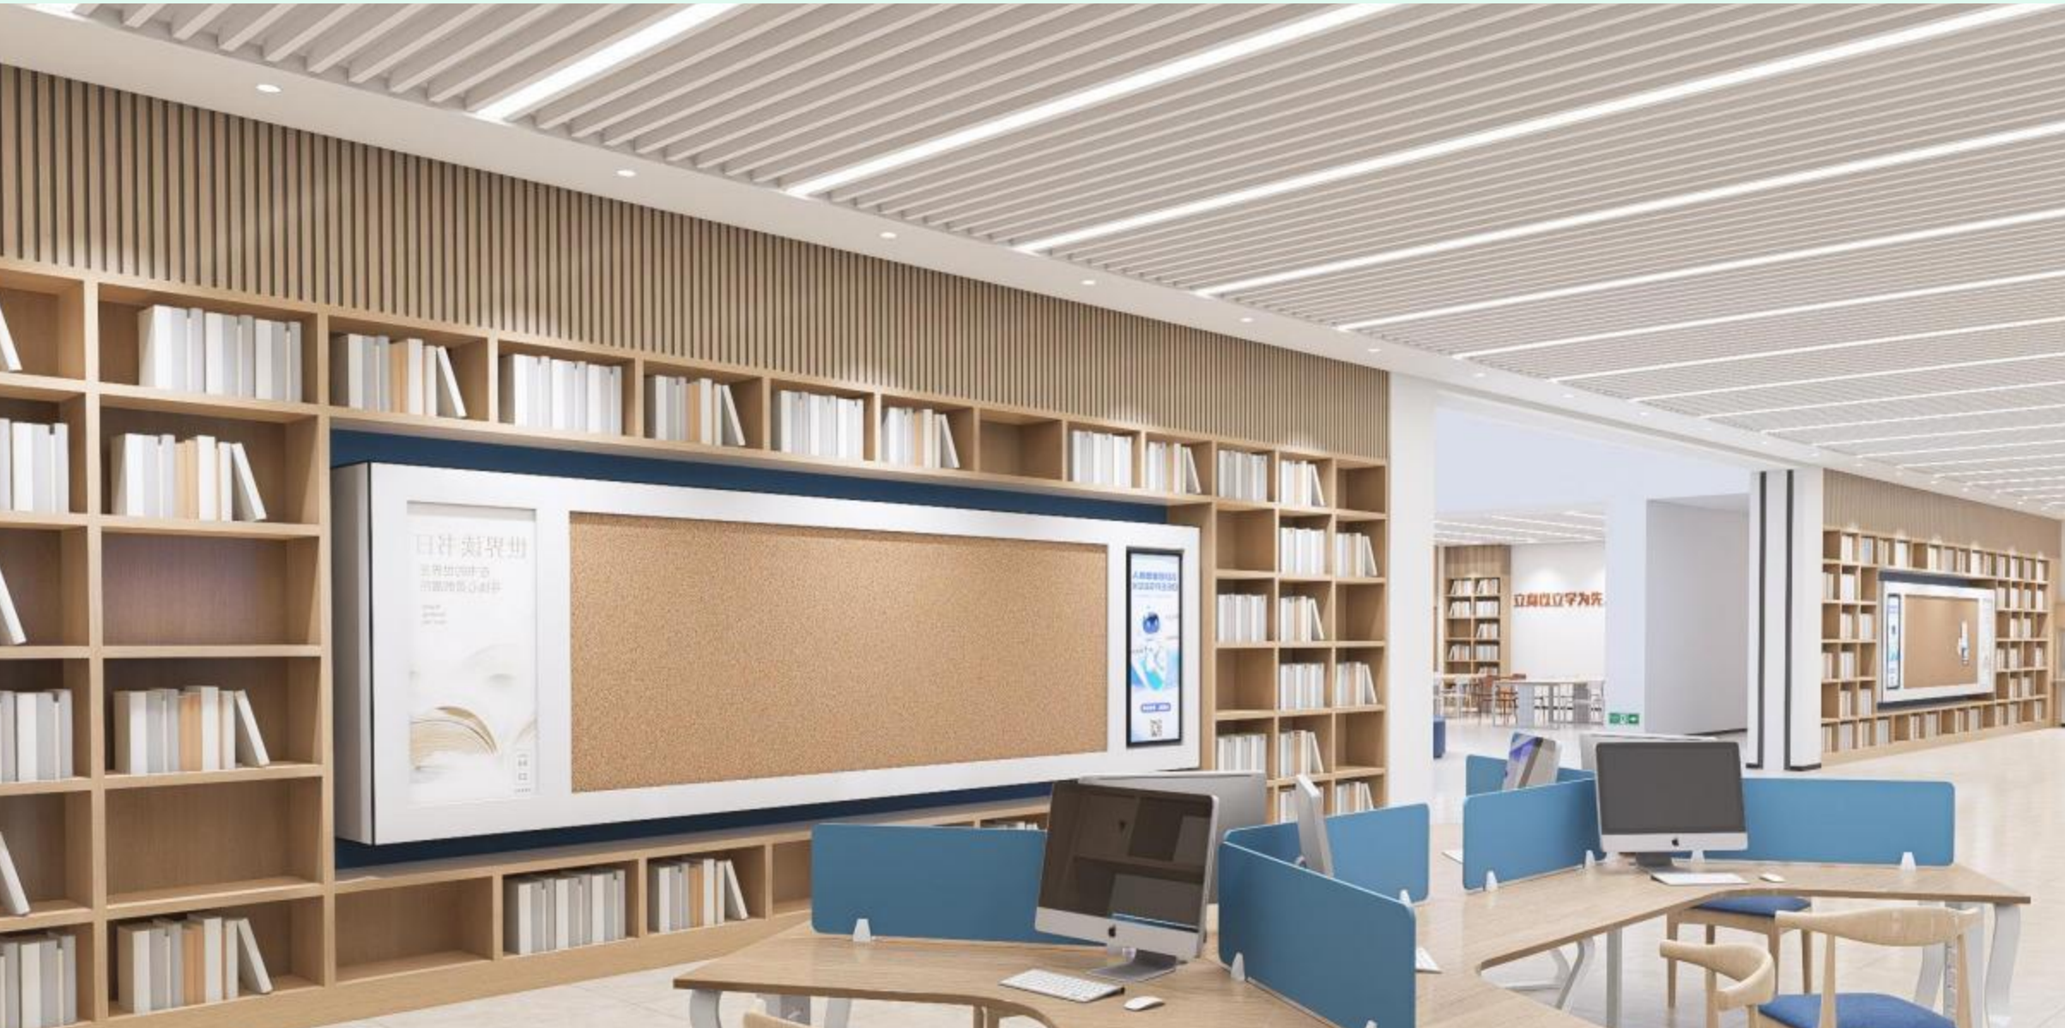 | 1 | 项 | 5400*2500mm |  | 0
14 | 图文信息楼图书馆1层A-1面 | 定制金属烤漆立体字 金属板激光切割，折边烤漆立体字 |  | 1 | 项 | 565mm字高 |  | 0
15 | 图文信息楼图书馆1层C-1面 | 定制金属烤漆立体字 金属板激光切割，折边烤漆立体字 |  | 1 | 项 | 565mm字高 |  | 0
16 | 图文信息楼图书馆1层D-1面 | 直径800mmPVC造型+金属烤漆立体字 |  | 1 | 项 | 4990*635mm |  | 0
17 | 图文信息楼图书馆1层A-2面（左右） | 定制实木多层柜 层实木免漆板造型合页柜门+造型 底部150*150mm角码加固支撑 |  | 1 | 项 | 2800*8800mm |  | 0
18 | 图文信息楼图书馆1层B-2面 | 定制实木多层柜 层实木免漆板造型合页柜门+造型 底部150*150mm角码加固支撑 |  | 1 | 项 | 2900*3450mm |  | 0
19 | 图文信息楼图书馆1层D-2面（左右） | 定制实木多层免漆板+长城版+基础处理 |  | 1 | 项 | 11400*2800mm |  | 0
20 | 图文信息楼一楼小品 | 泡沫雕刻座凳造型，内刷树脂固定，采用石膏及麻附着表面，内衬镀锌方管，纯人工精工打磨，刷漆 |  | 3 | 个 | 4670mm+4585*1500mm |  | 0
21 | 图文信息楼二楼墙面1 | 阻燃版基层，长城板面饰板 下口增加踢脚线 折弯U型镜面不锈钢包边，金属板立体字烤漆 PVC雕刻喷漆，LED灯带色温4000K |  | 1 | 项 | 18000*3520mm |  | 0
22 | 图文信息楼二楼墙面2 | 阻燃版基层，长城板面饰板，双层多层实木免漆板造型书柜，木皮封板 PU皮质软包，彩色多层实木免漆板饰面 PVC雕刻立体字烤漆，消防门部分：阻燃版基层，石膏板面层，红色乳胶漆饰面 | 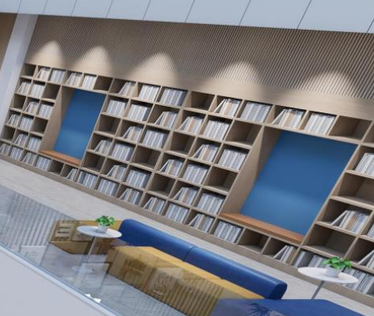 | 1 | 项 | 24700*3820mm |  | 0
23 | 图文信息楼二楼墙面3 | 阻燃版基层，长城板面饰板 免漆板封面，多层实木免漆板造型书柜 阻燃版基础，石膏面板面层，红色乳胶漆饰面，PVC底板+金属板造型，镀锌方管格栅造型，内嵌80寸多媒体显示屏 |  | 1 | 项 | 21500*3820mm |  | 0
24 | 图文信息楼二楼墙面4 | 定制广告文化墙1 金属板切割折弯造型，四周烤漆 金属板烤漆立体字 |  | 1 | 项 | 5410*1210mm |  | 0
25 | 图文信息楼二楼墙面5 | 阻燃版基层，长城板面饰板 多层实木免漆板造型书柜，木皮封板，50mm厚PU皮质软包，彩色多层实木免漆板饰面 |  | 1 | 项 | 15590*3820mm |  | 0
26 | 图文信息楼二楼墙面6 | 阻燃版基层，长城板面饰板 多层实木免漆板造型书柜，木皮封板，50mm厚PU皮质软包，彩色多层实木免漆板饰面，20mmPVC雕刻立体字烤漆，消防门部分：9mm阻燃版基层，石膏板面层，红色乳胶漆饰面 | 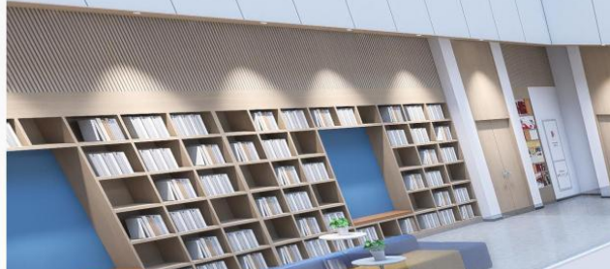 | 1 | 项 | 23000*3820mm |  | 0
27 | 图文信息楼二楼墙面7 | 泡沫雕刻座凳造型，内刷树脂固定，采用石膏及麻附着表面，内衬镀锌方管，纯人工精工打磨，刷漆 | 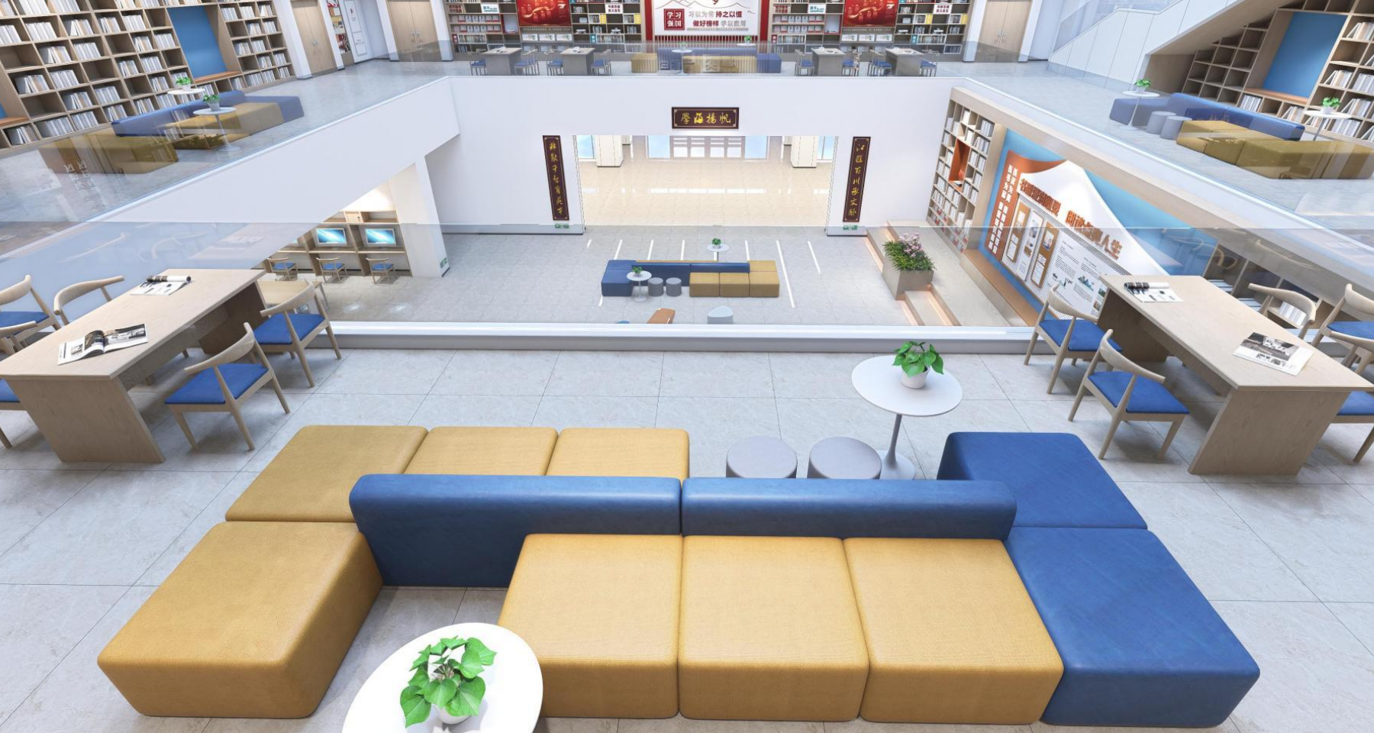 | 4 | 套 | 4585*1500*2mm |  | 0
28 | 无人机创新展示室墙面1 | 定制广告文化墙1 金属板切割造型，四周烤漆，字体采用金属烤漆立体字 背板采用2.5mm冲孔铝板，孔径10mm，四周烤漆边框收边，墙面基层做处理打磨，表面刷黄色乳胶漆 | 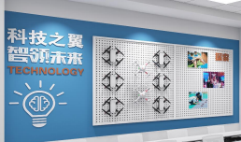 | 1 | 项 | 5000*3200mm |  | 0
29 | 无人机创新展示室墙面2 | 定制广告文化墙2 金属板切割折弯造型，四周烤漆，画面内容UV |  | 1 | 项 | 3840*1545mm |  | 0
30 | 无人机创新展示室墙面3 | 定制广告文化墙3 PVC雕刻造型打底，两侧增加2.5mm冲孔铝板，中间增加互动多媒体，字体采用20mmPVC烤漆立体字 | 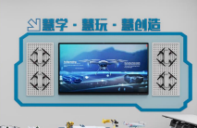 | 1 | 项 | 3370*1485mm |  | 0
31 | 无人机创新展示室墙面4 | 定制广告文化墙4+实木多层板造型 墙面做基层处理打磨，表面乳胶漆，立板采用多层实木免漆板 150mm角码螺丝固定安装，采用PVC烤漆立体字 | 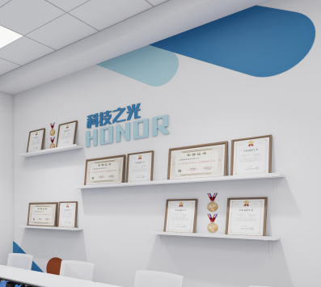 | 1 | 项 | 905*505mm+615*345mm |  | 0
32 | 信息学实验室墙面1 | 定制广告文化墙5 用PVC切割造型，字体采用PVC烤漆立体字 |  | 1 | 项 | 6475*1250mm |  | 0
33 | 信息学实验室墙面2 | 定制广告文化墙6 用PVC切割造型，字体采用PVC烤漆立体字 |  | 1 | 项 | 5355*1865mm |  | 0
34 | FLL挑战实验室墙面1 | 定制实木多层书柜造型+广告文化墙7 基础面层打磨，乳胶漆初新 书柜尺寸5900*1160mm，背板采用9mm多层实木免漆板，框架采用多层实木免漆板 PVC切割造型打底，画面内容UV，表面附加钢化膜，字体采用PVC烤漆立体字，造型采用金属板折弯造型，四周烤漆 | 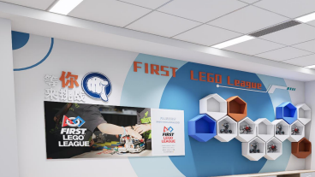 | 1 | 项 | 10930*2455mm |  | 0
35 | FLL挑战实验室-A1立面、C1立面 | 基础原有乳胶漆打磨处理，刷两遍彩色乳胶漆出新 |  | 1 | 项 | 1000*1895*2 |  | 0
36 | FLL挑战实验室墙面2 | 定制广告文化墙8 采用毛毡板饰面，造型采用PVC烤漆立体字 |  | 1 | 项 | 3130*1875mm |  | 0
37 | 教师发展中心吧台定制 | 定制玻璃钢造型吧台 泡沫雕刻座凳造型，内刷树脂固定，采用石膏及麻附着表面，内衬镀锌方管，纯人工精工打磨，刷漆 |  | 1 | 个 | 4125*1205mm |  | 0
38 | 教师发展中心墙面1 | 采用不锈钢折弯烤漆字，背后衬防火阻燃板，附加木纹长城板 |  | 1 | 项 | 5310*2455mm |  | 0
39 | 教师发展中心墙面2 | 背面衬防火阻燃板，便面附加一层竹木碳纤维板光面大理石纹，字体采用金属板，激光切割，四周烤漆 |  | 1 | 项 | 5310*2455mm |  | 0
40 | 教师发展中心造型定制1 | 背面预留尺寸，额外附加一层金属板画面，四周烤漆，画面内容UV |  | 1 | 项 | 直径810 |  | 0
41 | 教师发展中心墙面3 | 采用PVC雕刻造型底板，四周烤漆，画面内容UV丝印 |  | 1 | 项 | 18360*2455mm |  | 0
42 | 教师发展中心墙面4 | 定制金属板烤漆立体字 |  | 1 | 项 | 9090*855mm |  | 0
43 | 教师发展中心造型定制2 | 不锈钢折弯烤漆，内衬方管支撑 字体PVC烤漆字 采用不锈钢折弯烤漆立体字，表面附加亚克力发光面板，内加LED发光灯带 | 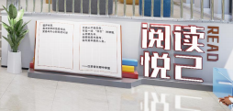 | 1 | 项 | 3535*1130mm |  | 0
44 | 教师发展中心坐凳定制1 | 泡沫雕刻座凳造型，内刷树脂固定，采用石膏及麻附着表面，内衬镀锌方管，纯人工精工打磨，刷漆 |  | 1 | 个 | 5000*600*600mm |  | 0
45 | 教师发展中心墙面5 | 不锈钢折弯造型，四周烤漆，下口放置固定点，墙面字体采用金属板烤漆立体字 |  | 1 | 项 | 2330*370mm |  | 0
46 | 教师发展中心墙面6 | 采用不锈钢折弯造型，四周烤漆，下口放置固定点，墙面采用PVC激光切割造型，四周烤漆，画面UV | 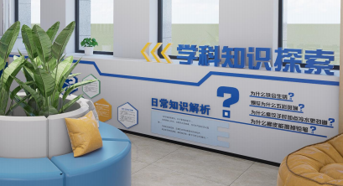 | 1 | 项 | 2100*250mm |  | 0
47 | 教师发展中心坐凳定制+懒人沙发2 | 泡沫雕刻座凳造型，内刷树脂固定，采用石膏及麻附着表面，内衬镀锌方管，纯人工精工打磨，刷漆 定制懒人沙发 |  | 5 | 个 | 1660*1295+1010*1350 |  | 0
48 | 教师发展中心墙面7 | 字体采用PVC烤漆立体字，下面采用亚克力插槽， |  | 1 | 项 | 790*135/250*150 |  | 0
49 | 教师发展中心座椅定制+花坛绿植 | 科技布沙发座椅+陶瓷花坛绿植 |  | 2 | 个 | 直径1905 |  | 0
50 | 教师发展中心墙面8 | 采用9mm实木免漆板，框架采用多层实木免漆板柜体造型 |  | 1 | 项 | 3650*1200mm |  | 0
51 | 教师发展中心墙面9 | 柜体背面采用9mm多层实木免漆板，柜体采用多层实木免漆板 金属板烤漆折弯，表面附加一层可更换磁吸画面，字体采用PVC烤漆立体字，增加1700*890mm磁吸白板 |  | 1 | 项 | 4225*745mm |  | 0
52 | 教师发展中心坐凳定制3 | 泡沫雕刻座凳造型，内刷树脂固定，采用石膏及麻附着表面，内衬镀锌方管，纯人工精工打磨，刷漆 |  | 3 | 个 | 1365*1495mm+1140*1195mm |  | 0
53 | 教师发展中心墙面10 | 采用金属板切割造型打底，四周烤漆 字体采用三维立体水晶字，画面内容UV，表面附加一层亚克力插槽，可更换画面 金属板烤漆折弯造型 | 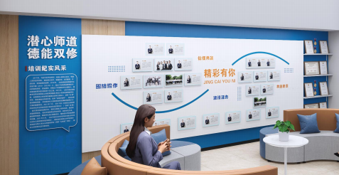 | 1 | 项 | 7110*2455mm |  | 0
54 | 教师发展中心墙面11 | 底板增加防火阻燃板，石膏板面层刷漆，表面增加金属板折弯烤漆造型，画面内容UV，字体采用三维水晶立体字 |  | 1 | 项 | 845*2245mm |  | 0
55 | 教师发展中心坐凳定制4 | 定制沙发座凳 |  | 2 | 个 | 3320*2155mm |  | 0
56 | 教师发展中心玻璃钢座凳4 | 泡沫雕刻座凳造型，内刷树脂固定，采用石膏及麻附着表面，内衬镀锌方管，纯人工精工打磨，刷漆 定制懒人沙发 |  | 1 | 个 | 4585*1500mm |  | 0
57 | 教师发展中心玻璃钢座凳5 | 定制玻璃钢造型 |  | 1 | 项 | 1500*800mm |  | 0
58 | 培优教室 | 墙面PVC雕刻，画面内容UV丝印 |  | 1 | 项 | 860*860mm |  | 0
 |  | 多层实木免漆板定制书柜，背面9mm实木多层免漆板 |  | 1 | 项 | 2200*1200*600mm |  | 0
59 | 篮球馆前厅墙面1 | 墙面PVC雕刻底板，四周烤漆，画面内容UV丝印 |  | 1 | 项 | 8330*2550mm |  | 0
60 | 篮球馆前厅墙面2 | 多层实木免漆板定制书柜，背面9mm实木多层免漆板 |  | 1 | 项 | 8330*2550mm |  | 0
61 | 篮球馆前厅造型定制 | 单个框架可折叠Z字型摆放,金属管造型镀锌板烤漆边框 PVC雕刻造型打底，表面金属造型，内容UV |  | 1 | 项 | 5280*1900mm |  | 0
62 | 篮球馆前厅墙面3 | PVC雕刻造型，画面内容UV |  | 1 | 项 | 4750*2500mm |  | 0
63 | 篮球馆前厅国旗定制 | 定制国旗 |  | 1 | 项 | 8000*4300mm |  | 0
64 | 篮球馆前厅墙面4 | PVC雕刻造型，画面内容UV |  | 1 | 项 | 7425*3650mm |  | 0
65 | 篮球馆前厅墙面5 | PVC雕刻造型，画面内容UV |  | 1 | 项 | 7300*1200mm |  | 0
66 | 篮球馆前厅墙面6 | PVC雕刻造型，画面内容UV |  | 1 | 项 | 30000*1800mm |  | 0
67 | 篮球馆前厅墙面7 | PVC雕刻造型，画面内容UV |  | 1 | 项 | 7300*1200mm |  | 0
68 | 教室宿舍前厅墙面 | 定制广告文化墙1 PVC雕刻烤漆造型打底，PVC烤漆立体字，透明插卡，画面内容UV+亚克力插槽 |  | 1 | 套 | 3380*2450mm+1350*430mm |  | 0
69 | 女生宿舍前厅墙面1 | 定制广告文化墙2 PVC雕刻烤漆造型打底，PVC烤漆立体字，画面内容UV |  | 1 | 套 | 8810*2450mm |  | 0
70 | 女生宿舍前厅墙面2 | 定制广告文化墙3 PVC雕刻烤漆造型打底，PVC烤漆立体字，画面内容UV |  | 1 | 套 | 2450*3160mm |  | 0
71 | 女生宿舍前厅墙面3 | 定制广告文化墙4 PVC雕刻烤漆造型打底，PVC烤漆立体字，透明插卡，画面内容UV+亚克力插槽 |  | 1 | 套 | 2450*1350mm |  | 0
72 | 男生宿舍前厅墙面1 | 定制广告文化墙5 PVC雕刻烤漆造型打底，PVC烤漆立体字，透明插卡，画面内容UV+亚克力插槽 |  | 1 | 套 | 7140*3100mm |  | 0
73 | 男生宿舍前厅墙面2 | 定制广告文化墙6 PVC雕刻烤漆造型打底，PVC烤漆立体字，画面内容UV |  | 1 | 套 | 5180*1120mm+1500*850mm+1200*700mm |  | 0
74 | 男生宿舍前厅墙面3 | 定制广告文化墙7 PVC雕刻烤漆造型打底，PVC烤漆立体字，画面内容UV |  | 1 | 套 | 1500*800mm+1200*700mm |  | 0
75 | 食堂大厅墙面1 | 定制广告文化墙8 太空板雕刻立体字UV覆钢化膜,PVC雕刻、亚克力制作 |  | 1 | 套 | 2100*750mm |  | 0
76 | 食堂大厅墙面2 | 定制广告文化墙9 太空板雕刻立体字UV覆钢化膜,40mm厚太空板雕刻立体字UV覆钢化膜,PVC雕刻、亚克力制作 |  | 1 | 套 | 4120*650mm |  | 0
77 | 食堂大厅墙面3 | 定制广告文化墙10 太空板雕刻立体字UV覆钢化膜,PVC雕刻、亚克力制作 |  | 1 | 套 | 1710*855mm |  | 0
78 | 食堂大厅墙面4 | 定制广告文化墙11 太空板雕刻立体字UV覆钢化膜,40mm厚太空板雕刻立体字UV覆钢化膜,PVC雕刻、亚克力制作 |  | 1 | 套 | 1805*535mm |  | 0
79 | 食堂大厅墙面5 | 定制广告文化墙12 太空板雕刻立体字UV覆钢化膜,40mm厚太空板雕刻立体字UV覆钢化膜,PVC雕刻、亚克力制作 |  | 1 | 套 | 1465*1265mm |  | 0
80 | 若水馆1 | 定制广告文化墙1 整体墙面石膏板打底造型，表面一层腻子，两遍乳胶漆出新 宣绒布打底，再加一层10mm厚PVC，画面内容UV+PVC雕刻字 蓝色墙面采用不锈钢切割折弯烤漆画面，字采用迷你字正背发光字 一块55寸的数字多媒体 | 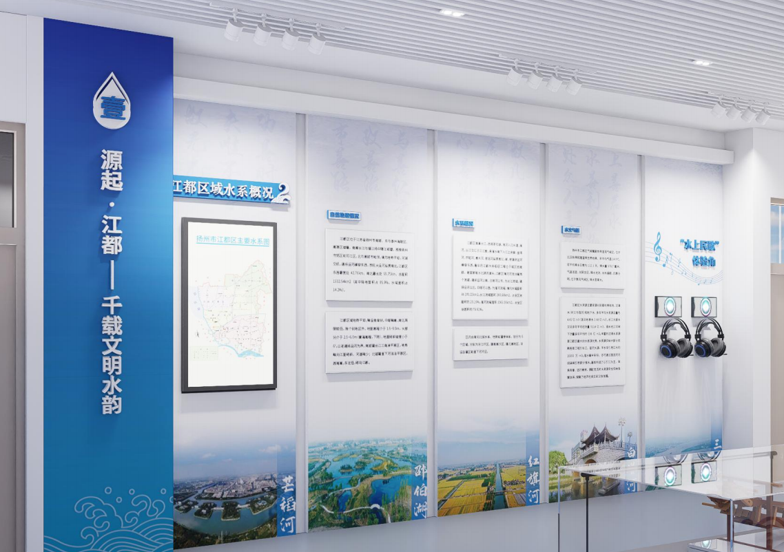 | 1 | 项 | 3140*5593mm |  | 0 | 55寸显示器
81 | 若水馆2 | 定制广告文化墙2 整体墙面石膏板打底造型，表面一层腻子，两遍乳胶漆出新 宣绒布打底，再加一层10mm厚PVC，画面内容UV+PVC雕刻字 蓝色墙面采用不锈钢切割折弯烤漆画面，字采用迷你字正背发光字 墙面画面丝印 | 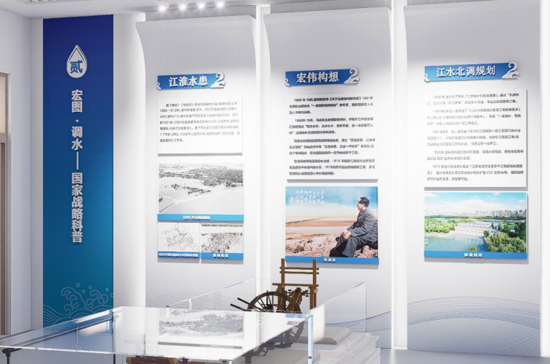 | 1 | 项 | 6700*3490mm |  | 0
82 | 若水馆3 | 定制广告文化墙3 整体墙面石膏板打底造型，表面一层腻子，两遍乳胶漆出新 一层20mm厚PVC雕刻造型，画面内容UV+5mm亚克力+3mm亚克力立体字 20mm厚烤漆亚克力立体字 |  | 1 | 项 | 10170*3496mm |  | 0
83 | 若水馆4 | 定制广告文化墙4 整体墙面石膏板打底造型，表面一层腻子，两遍乳胶漆出新 一层20mm厚PVC雕刻造型，画面内容UV+5mm亚克力+3mm亚克力立体字 20mm厚烤漆亚克力立体字 蓝色墙面采用不锈钢切割折弯烤漆画面，字采用迷你字正背发光字 造型采用镀锌板折弯烤漆表面附加磁吸画面 字体采用20mm亚克力烤漆立体字 附加一个55寸数字多媒体屏，框架包边收口 | 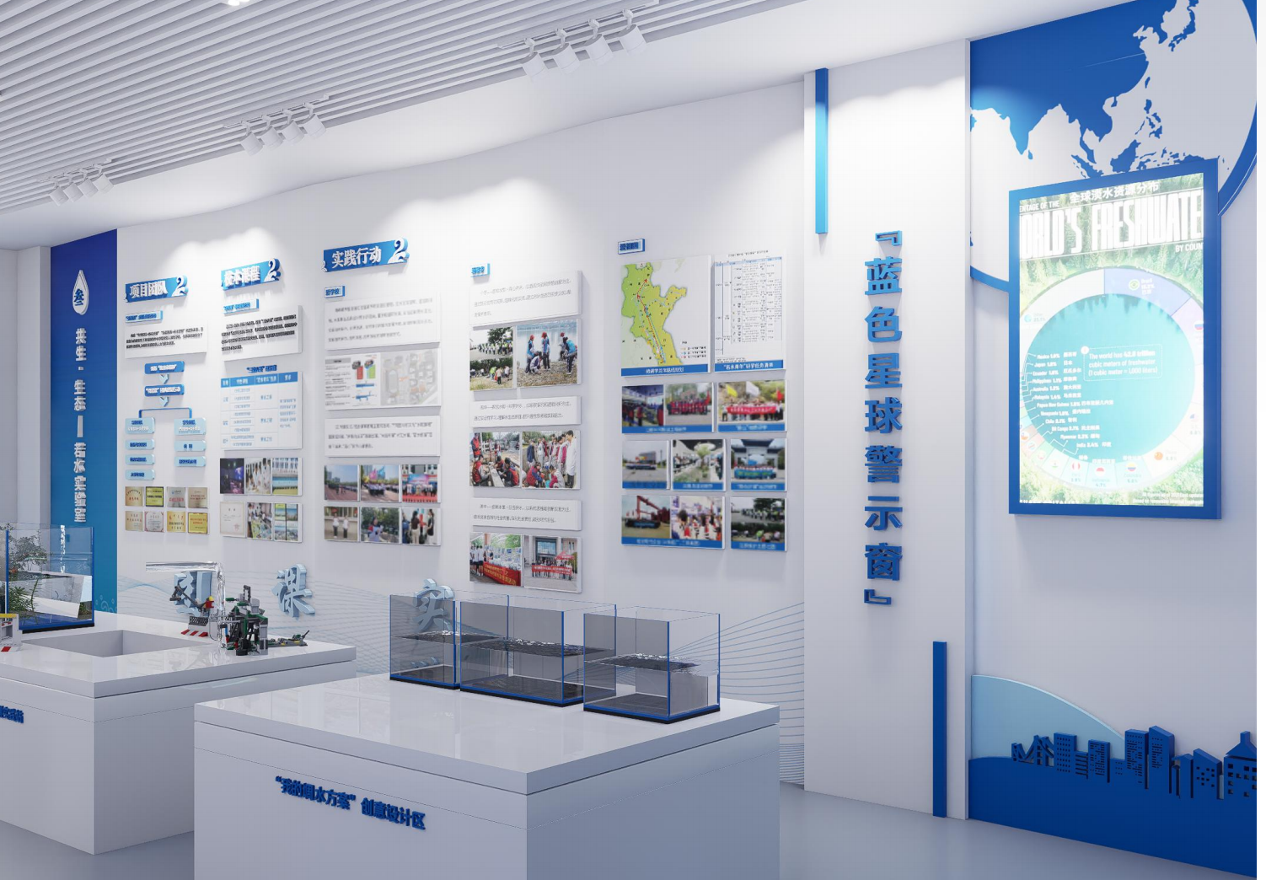 | 1 | 项 | 8610*3490mm |  | 0 | 55寸显示器
84 | 若水馆5 | 定制广告文化墙5 整体墙面石膏板打底造型，表面一层腻子，两遍乳胶漆出新 蓝底采用宣绒布打底，字体采用40mm厚不锈钢围边烤漆发光字 水滴造型15mmPVC雕刻造型，便面附加一层5mm亚克力UV，其余造型采用15mmPVC雕刻烤漆封边，表面附加一层5mm亚克力UV | 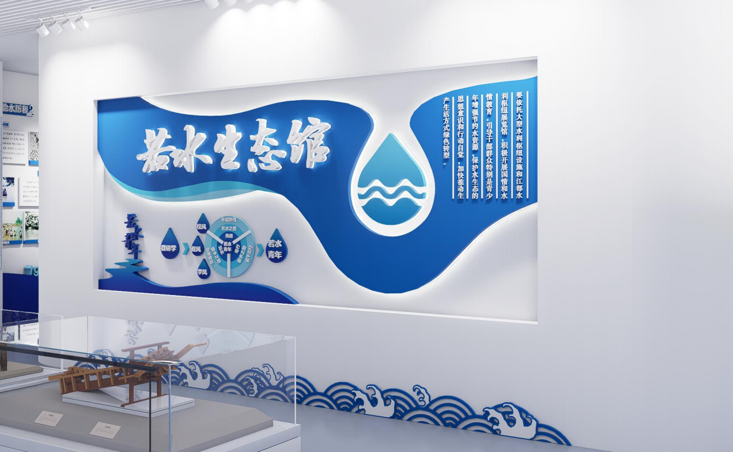 | 1 | 项 | 5400*3500mm |  | 0
85 | 若水馆6 | 定制广告文化墙6 整体墙面石膏板打底造型，表面一层腻子，两遍乳胶漆出新 不锈钢烤漆折弯造型，表面附加水晶字 20mm厚PVC烤漆造型 100寸数字多媒体屏 | 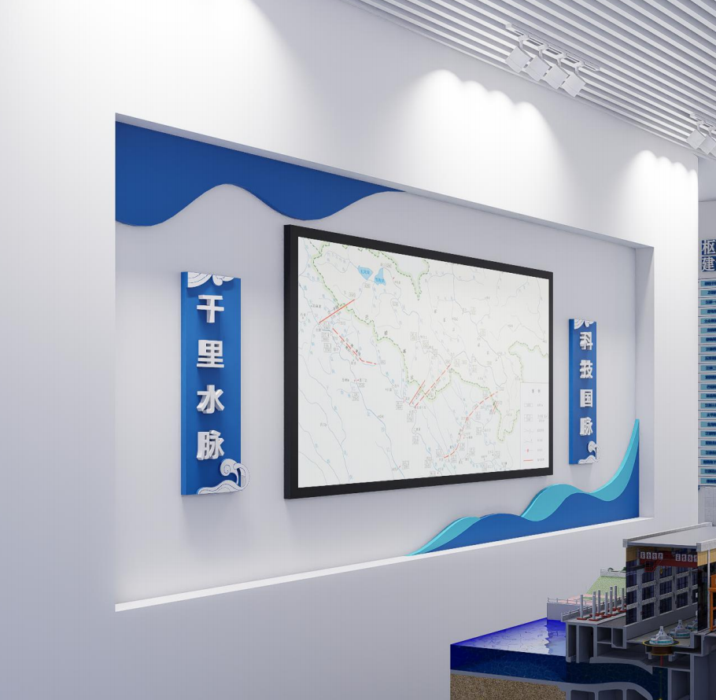 | 1 | 项 | 5402*3553+4400*1910mm |  | 0 | 100寸显示器
86 | 若水馆7 | 定制广告文化墙7 整体墙面石膏板打底造型，表面一层腻子，两遍乳胶漆出新 整体20mm厚PVC雕刻造型，四周烤漆封边，画面内容UV 标题造型15mmPVC造型+5mm亚克力+5mm亚克力立体字 | 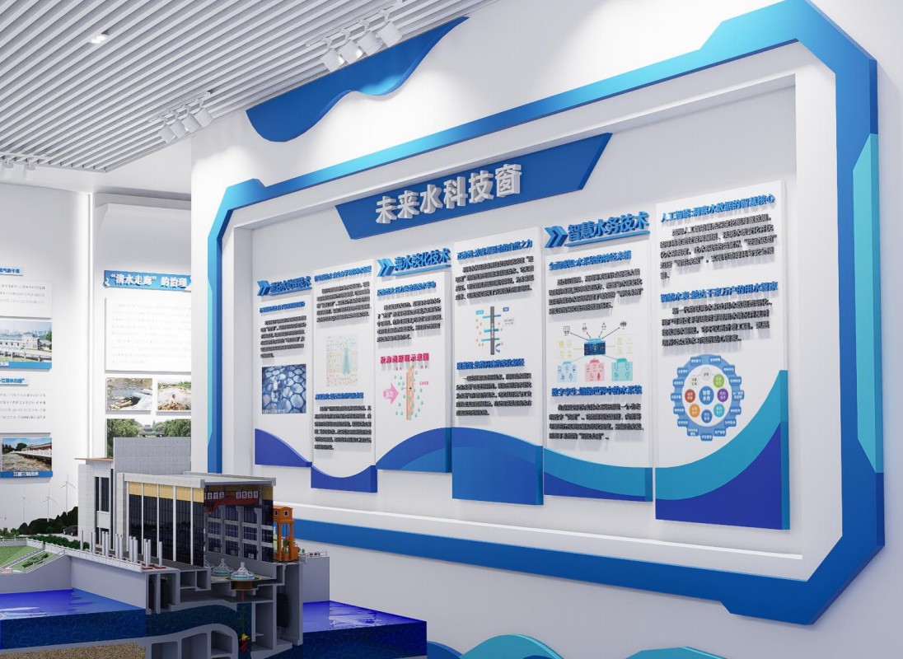 | 1 | 项 | 5400*3550+4976*2307mm |  | 0
87 | 若水馆8 | 定制广告文化墙8 整体墙面石膏板打底造型，表面一层腻子，两遍乳胶漆出新 冲孔铝板打底，内城方管骨架，预留50寸数字多媒体屏尺寸，表面放置置物板 造型采用20mmPVC雕刻造型，四周烤漆封边画面内容UV 标题字采用迷你字发光 | 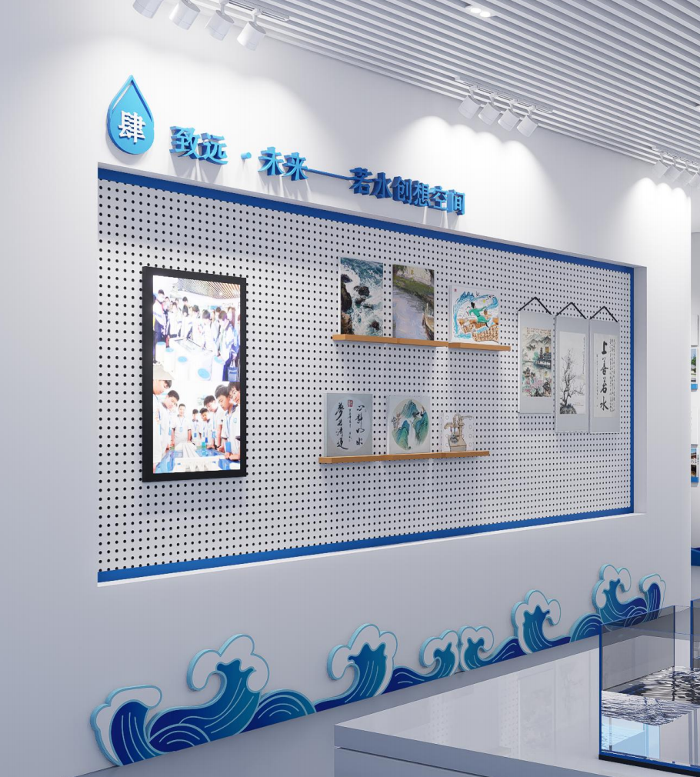 | 1 | 项 | 5400*3550+4400*1910mm |  | 0 | 50寸显示器
88 | 若水馆9 | 整体20mm厚PVC雕刻造型画面内容UV，四周烤漆封边 字体采用迷你字 | 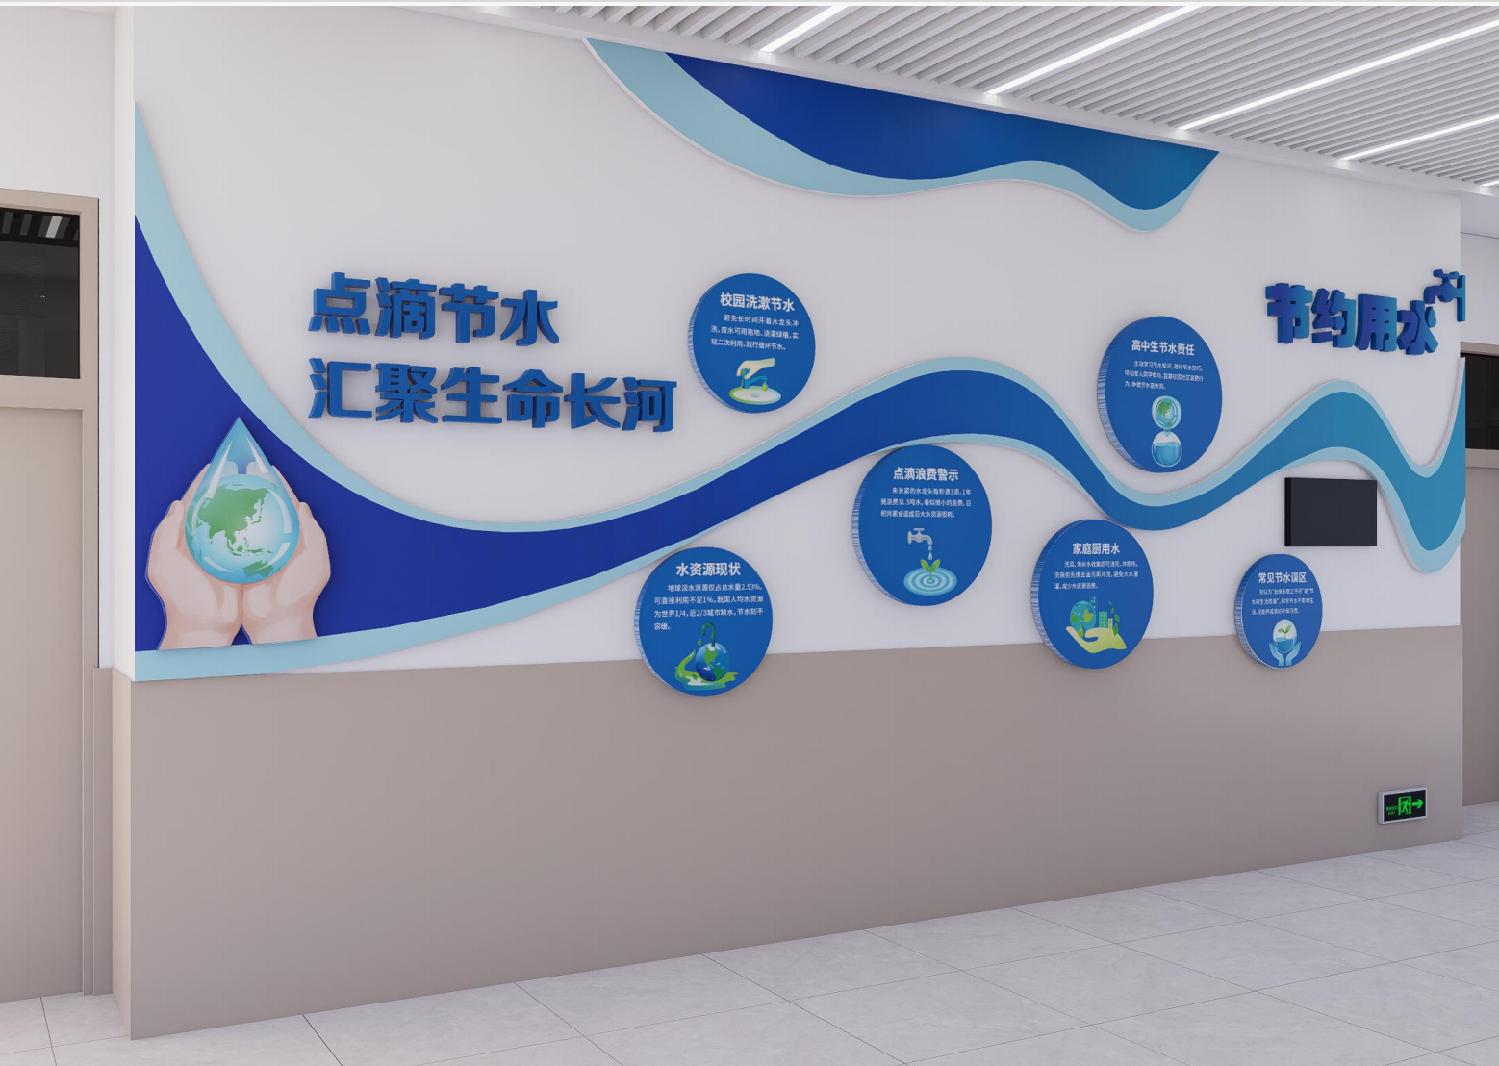 | 1 | 项 | 6700*3400mm |  | 0
89 | 心理咨询室外部过道 | 定制文化墙1 墙面无机涂料+亚克力烤漆立体字+塑料联排座椅 | 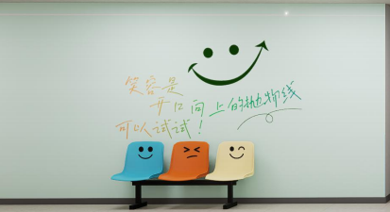 | 1 | 项 | 6300*3200mm |  | 0
90 |  | 定制文化墙2 定制铝边圆镜+亚克力烤漆立体字+磁吸墙+亚克力uv+定制信箱 | 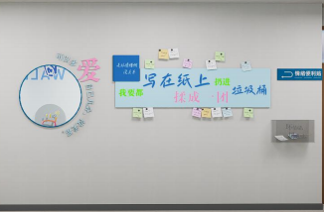 | 1 | 项 | 4000*800mm |  | 0
91 |  | 定制文化墙3 墙面无机涂料+亚克力烤漆立体字+定制投球装置 | 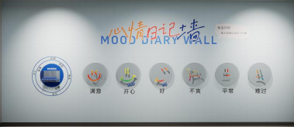 | 1 | 项 | 8400*3200mm |  | 0
92 |  | 定制文化墙4 亚克力烤漆立体字+定制白板（9.5mm石膏板）造型 | 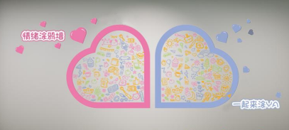 | 1 | 项 | 7000*3200mm |  | 0
93 |  | 定制文化墙5 墙面无机涂料+亚克力烤漆立体字+定制白板（9.5mm石膏板）造型 | 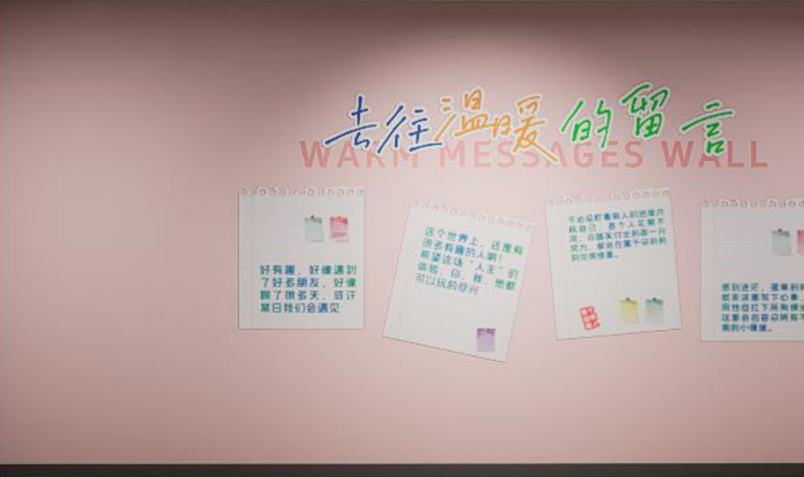 | 1 | 项 | 8400*3200mm |  | 0
94 |  | 定制过道造型墙 龙骨结构+双层9mm厚多层实木基层+无机涂料+亚克力烤漆立体字 | 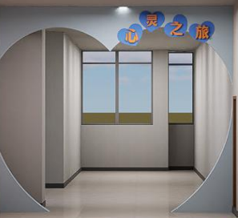 | 1 | 项 | 3500*3200mm |  | 0
95 | 心灵氧吧 | 定制扩展造型墙 龙骨结构+双层9mm厚石膏板基层+定制木门+定制窗户+无机涂料+亚克力烤漆立体字+10mmpvc雕刻烤漆造型 | 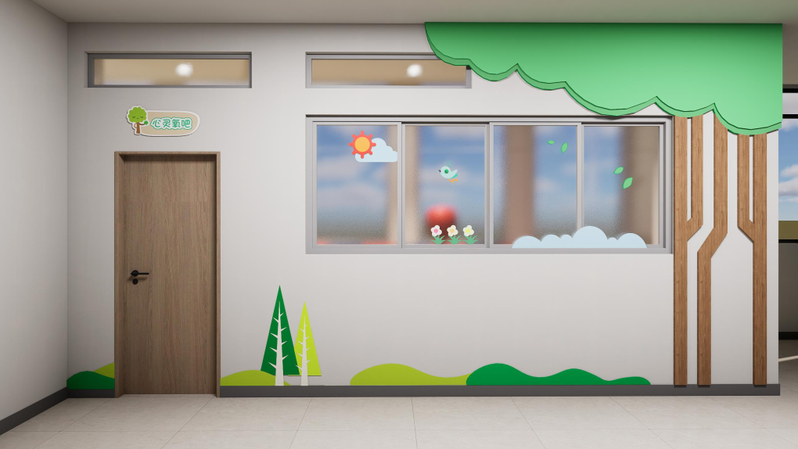 | 1 | 项 | 3500/2500*3200mm |  | 0
96 |  | 定制软包造型 12mm厚阻燃板基层+无机涂料+软包造型+泡沫地面+拳击装备（速度球/沙袋） | 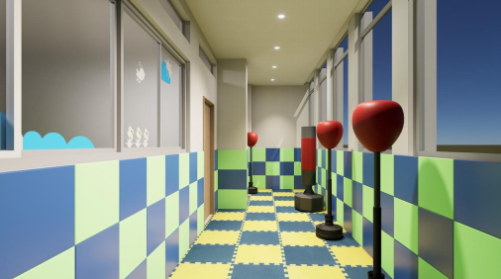 | 1 | 项 | 3500/2000*3200mm |  | 0
97 |  | 灯具补充，筒灯及布线 |  | 1 | 项 | / |  | 0
98 | 心理咨询室1 | 定制文化墙1 无机涂料 | 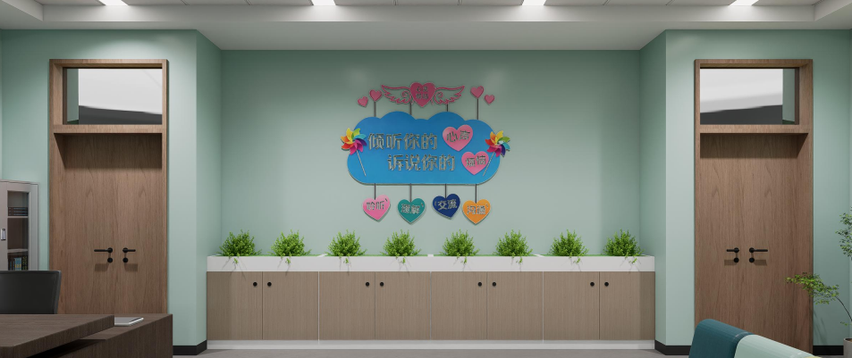 | 1 | 项 | 8400*3200mm |  | 0
99 |  | 定制文化墙2 无机涂料+10mmpvc雕刻造型画面uv | 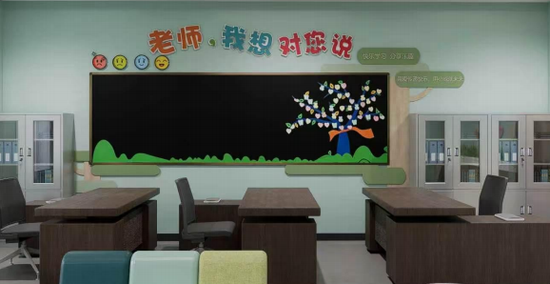 | 1 | 项 | 6800*3200mm |  | 0
100 |  | 定制文化墙3 无机涂料+多层实木定制柜体造型+玩偶若干（参考效果图）+靠枕+坐垫+玩具收纳桶+仿真绿植盆栽 | 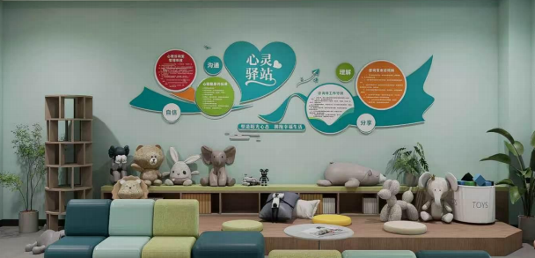 | 1 | 项 | 6800*3200mm |  | 0
101 |  | 定制文化墙4 无机涂料+遮阳棚造型 |  | 1 | 项 | 8400*3200mm |  | 0
102 |  | 软装 沙发+靠垫+圆几+地毯 |  | 1 | 项 | 8400*3200mm |  | 0
103 |  | 定制文化墙5 无机涂料 |  | 1 | 项 | 8400/8400*3200mm |  | 0
104 | 总价 |  |  |  |  |  |  | 0
105 | 室外+室内总价（不含税） |  |  |  |  |  |  | 0
106 | 税点9% |  |  |  |  |  |  | 0
107 | 室外+室内总价（含税） |  |  |  |  |  |  | 0 | 含安装，含运费
三、其他服务
 | 其他校园文化建设服务 | 场地保洁 |  | 1 | 项 |  |  |  | 确保场地整洁交付
 |  | 垃圾清运 |  | 1 | 项 |  |  |  | 相关制作垃圾按照规范清运
 |  | 桁架围挡 |  | 1 | 项 |  |  |  | 围挡搭建需平整美观，确保安全
总价（含税） |  |  |  |  |  |  |  | 0
（一-三）总计 |  |  |  |  |  |  |  | 0

